APP
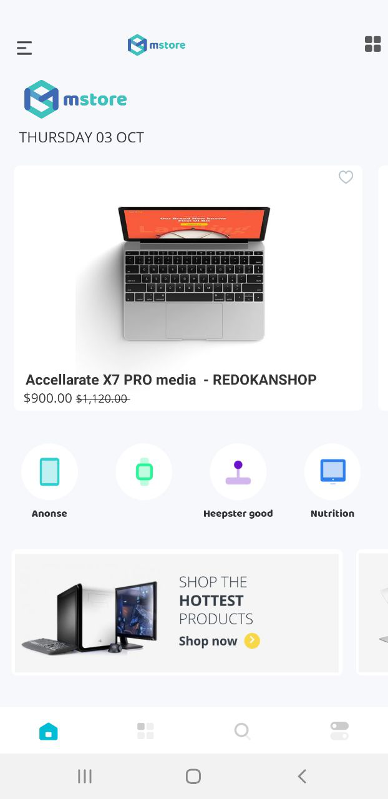
 |  |  |  |  | Ghi chú
Menu | Logo |  | Icon chat | Giỏ hàng
Banner

Icon danh mục | Icon danh mục | Icon danh mục | Icon danh mục | Icon danh mục | Trượt ngang
Sản phẩm mới |  |  |  |  | Tùy chọn danh mục + sp
Sản phẩm |  |  | Sản phẩm
Sản phẩm |  |  | Sản phẩm
Sản phẩm bán chạy |  |  |  |  | Tùy chọn danh mục + sp
Sản phẩm |  |  | Sản phẩm
Sản phẩm |  |  | Sản phẩm
Sản phẩm sales |  |  |  |  | Tùy chọn danh mục + sp
Sản phẩm |  |  | Sản phẩm
Sản phẩm |  |  | Sản phẩm

Trang chủ | Training | Khóa học | Dịch vụ | Tài khoản

